3_задание
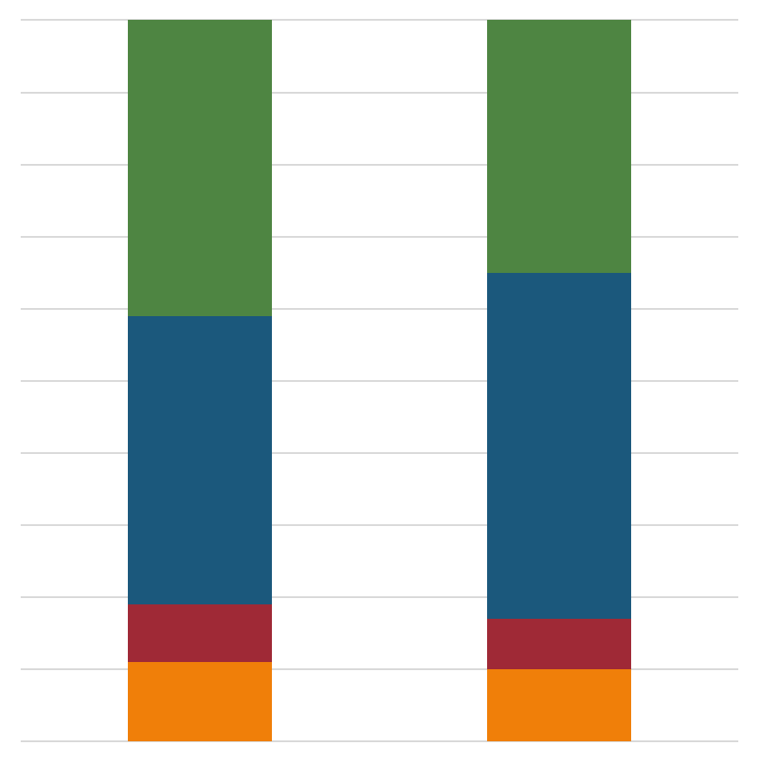
На основании данных с листа 3_данные, построить диаграмму по изменению доли оборота ценовых сегментов в формате справа.
Вывести на диаграмму доли каждого сегмента в %
Границы ценовых сегментов: 20, 35, 50 рублей

Изменение доли оборота ценовых сегментов
 | 20 рублей | 35 рублей | 50 рублей
2020 | 9% | 70% | 21%
2019 | 11% | 68% | 21%

